Sheet1
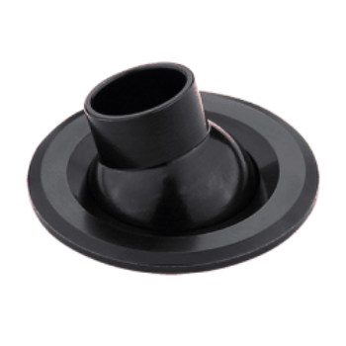
LIGHT&ESSENCE
LIGHTING SPECIFICATION 灯具规格
PRODUCT: 产品： | LED MINI SPOT LIGHT LED迷你小射灯
LOCATION: 位置： | INTERIOR 室内
MODEL NO: 型号： | MINI SPOT
LAMP TYPE: 光源型号： | LED 2W/M, 2700K/3000K/4000K/5000K
EA: 电器： | REMOTE DRIVER 外置电源
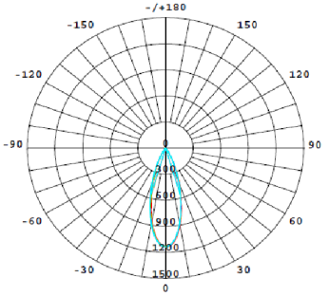
SIZE: 尺寸： | W48mm ， cut out：40mm
FINISH: 饰面 | SILVER ANODISED/POWDER COATING 阳极氧化/烤漆
BEAM ANGLE: 照度角： | 25°
CRI: 显指： | 90
INPUT VOLTAGE: 工作电压： | AC 220-240V
IP RATING: 防护等级： | IP20
ORIGIN: 原产地： | CHINA 中国
REMARK: 备注：

